상품제안서
잭니클라우스 75자동 방풍 베어엠보 | 상품코드: S20988

 |  |  |  |  |  |  | 02-713-8555 | www.synergygift.co.kr
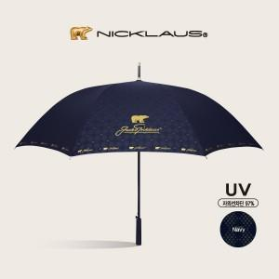

【상세/제작정보】

【인쇄/포장옵션】 | 실크, 원단인쇄 / 포장불가능

【공급단가】 | 수량 | 50~ | 100~ | 500~ | 1,000~ | 3,000~
*VAT별도 | 곤색 | 17,550원 | 17,280원 | 16,870원 | 16,200원 | 15,520원

【상품 URL】 | https://www.synergygift.co.kr:443/src/goods_detail.php?gdno=20988

